Комплектация шкафов
Комплектация шкафов серии RAUT
Двери: | RLD 42-2 |  | дверь низкая |  | Стёкла:
 | RHD 42-2 |  | дверь высокая |  |  |  | RGFD 42-2 | стеклянная рамочная дверь

Шкафы широкие
Название | Изображение | Артикул | Кол. | Состоит |  |  |  |  |  |  |  | Цена
 |  |  |  | Стеллаж | кол. | Дверь | кол. | Стекло+фурнитура | кол. | Топ | кол.
Шкаф высокий с малыми дверьми |  | RHC 89.5 | 1 | RHC 89 | 1 | RLD 42-2 | 1 |  |  |  |  | 29,221
Шкаф высокий комбинированный |  | RHC 89.2 | 1 | RHC 89 | 1 | RLD 42-2 | 1 | RGFD 42-2 | 1 |  |  | 38,002
Шкаф высокий с глухими дверьми |  | RHC 89.1 | 1 | RHC 89 | 1 | RHD 42-2 | 1 |  |  |  |  | 35,178
Шкаф высокий 2-х секционный с малыми дверьми | 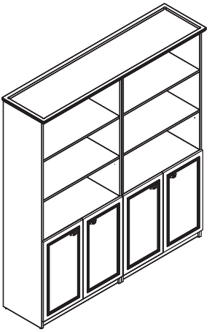 | RHC 180.5 | 1 | RHC 180 | 1 | RLD 42-2 | 2 |  |  |  |  | 57,837
Шкаф высокий 2-х секционный комбинированный | 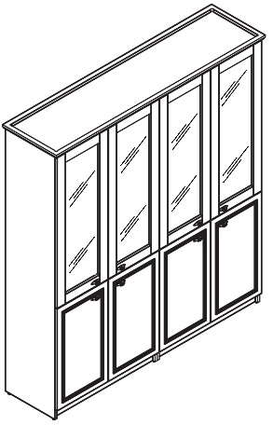 | RHC 180.2 | 1 | RHC 180 | 1 | RLD 42-2 | 2 | RGFD 42-2 | 2 |  |  | 74,398
Шкаф высокий 2-х секционный с глухими дверьми | 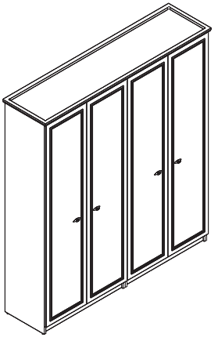 | RHC 180.1 | 1 | RHC 180 | 1 | RHD 42-2 | 2 |  |  |  |  | 69,750
Шкаф высокий 2-х секционный с гардеробом и комбинированным | 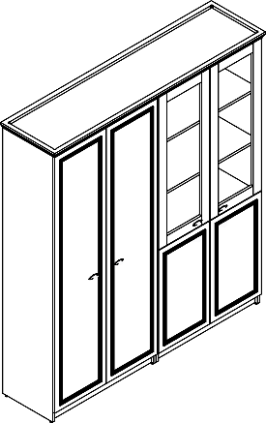 | RHC 180.6 | 1 | RCW 89-1 | 1 | RHD 42-2 | 1 |  |  | RTP 180 | 1 | 71,229
 |  |  |  | RHC 89-1 | 1 | RLD 42-2 | 1 | RGFD 42-2 | 1
Гардероб
Название |  |  | Кол | Состоит |  |  |  |  |  |  |  | Цена
 |  |  |  | каркас | кол. | дверь | кол. | Стекло+фурнитура | кол. | Топ | кол.
Гардероб |  | RCW 89 | 1 | RCW 89-1 | 1 | RHD 42-2 | 1 |  |  | RTP 91 | 1 | 33,833

Компоновки ассортимента
Комбинации элементов
Кабинет руководителя RAUT |  | Комбинация №1 |  | Наименование/Артикул | Цена
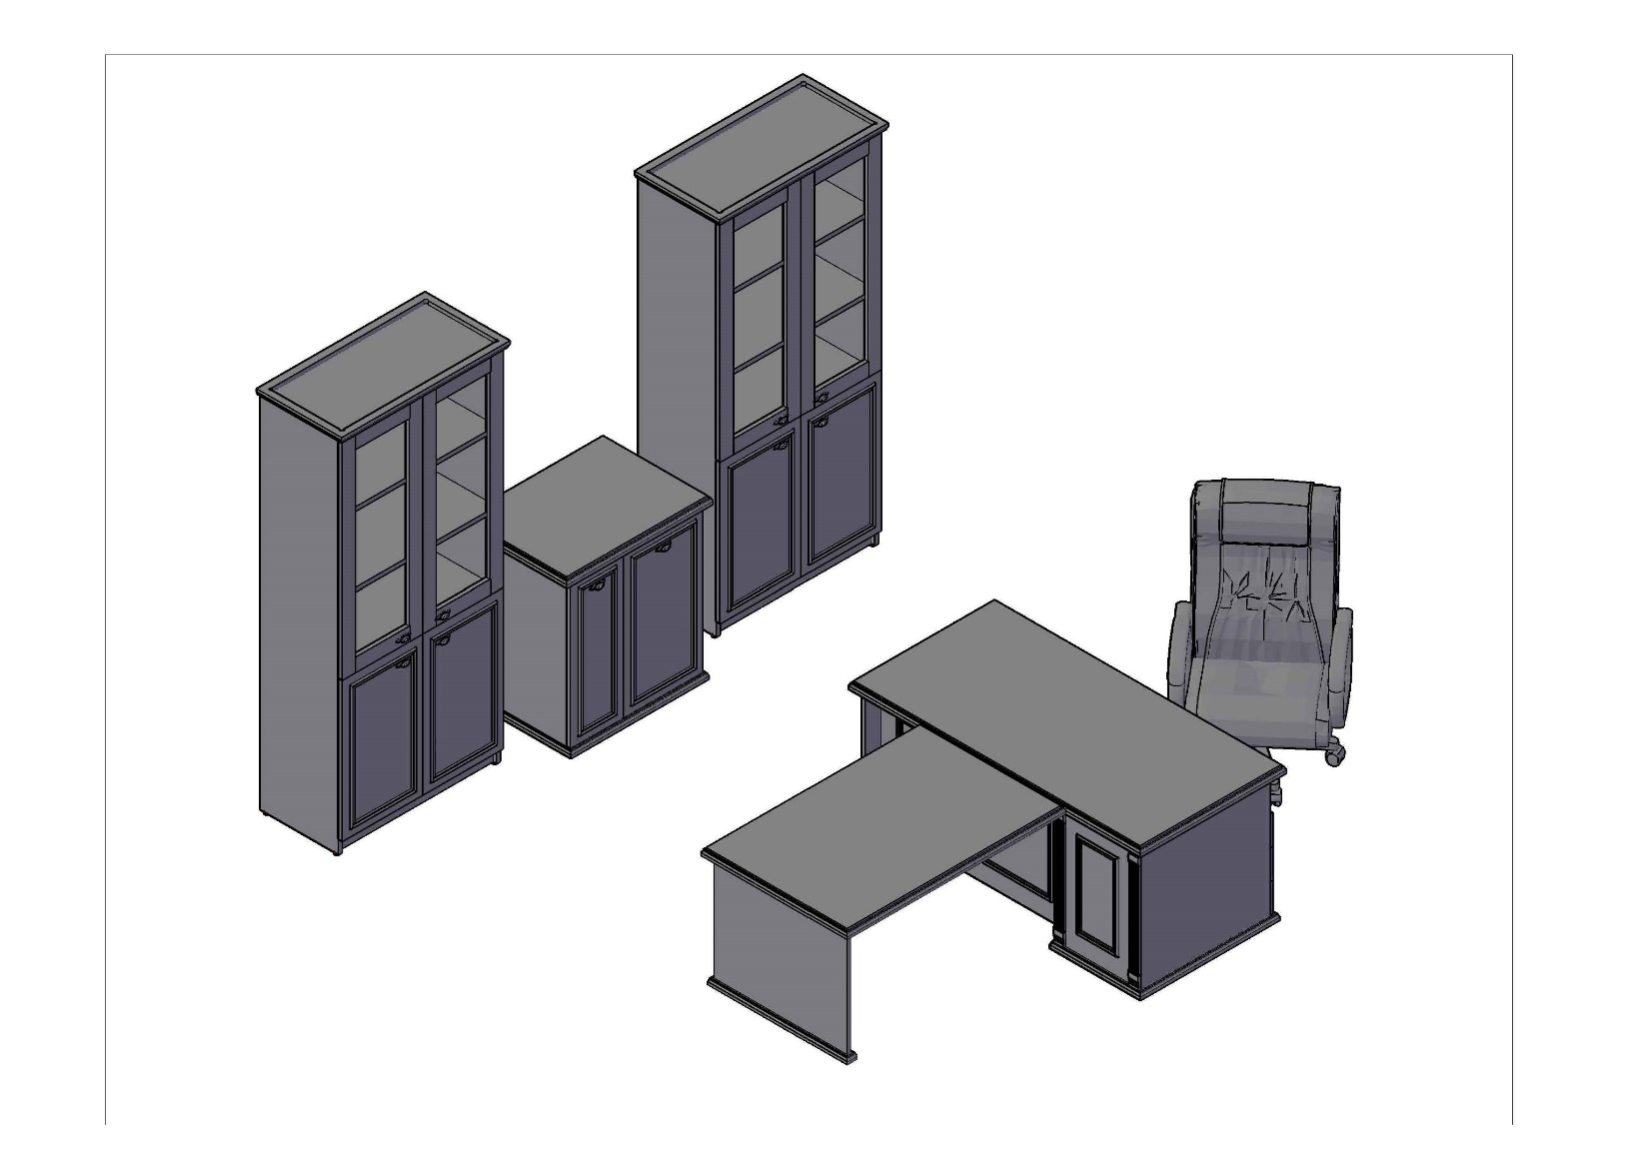 |  |  |  | Стол руководителя RDT 168.А(L) | 68,661
 |  |  |  | Брифинг-приставка RB 128 | 22,913
 |  |  |  | Тумба с фригобаром RTF 86 | 32,072
 |  |  |  | Шкаф высокий комбинированный RHC 89.2 | 37,002
 |  |  |  | Шкаф высокий комбинированный RHC 89.2 | 37,002

 | Цена: |  | 197,650.00

Кабинет руководителя RAUT |  | Комбинация №2 |  | Наименование/Артикул | Цена
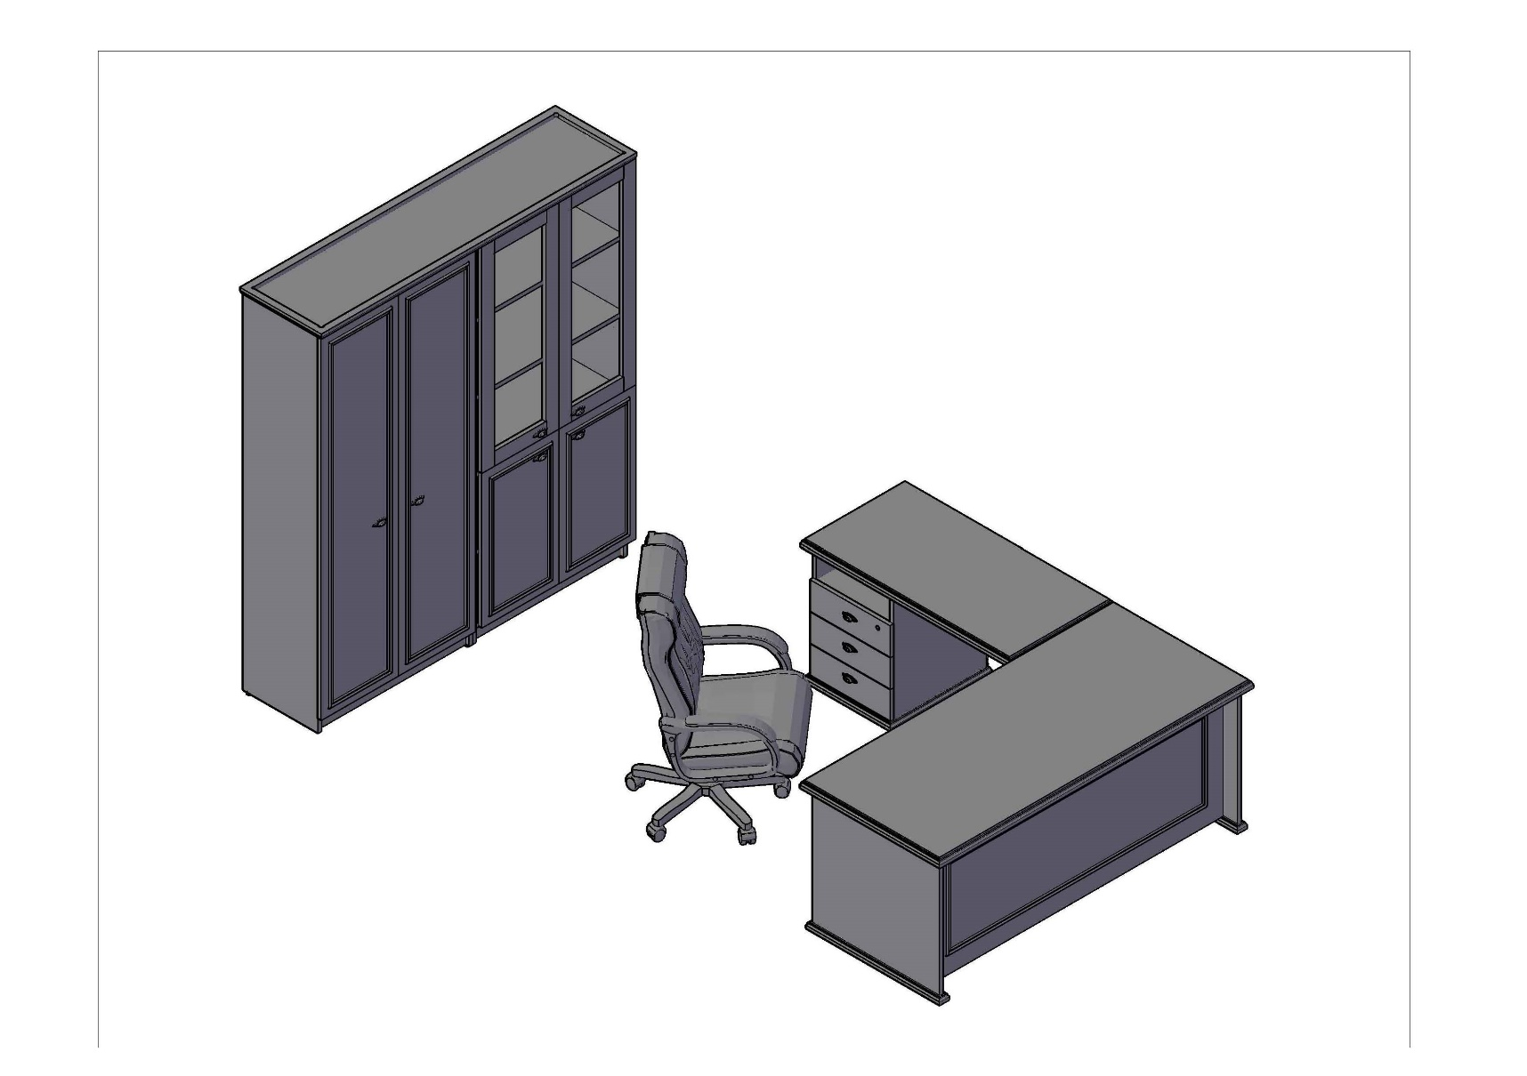 |  |  |  | Стол руководителя RST 188 | 45,591
 |  |  |  | Приставка с тумбой RCC 126.А(L) | 47,002
 |  |  |  | Стеллаж высокий 2-х секционный RHC 180 | 46,043
 |  |  |  | Двери высокие RHD 42-2 | 11,853
 |  |  |  | Двери низкие RLD 42-2 | 5,897
 |  |  |  | Двери рамочные стеклянные RGFD 42-1 | 7,781

 | Цена: |  | 164,167.00

Кабинет руководителя RAUT |  | Комбинация №3 |  | Наименование/Артикул | Цена
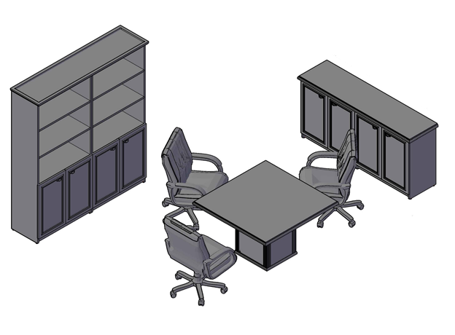 |  |  |  | Конференц-стол RCT 1212 | 43,255
 |  |  |  | Шкаф высокий 2-х секционный с малыми глухими дверьми RHC 180.5 | 57,837
 |  |  |  | Греденция RLW 185 | 41,707

 | Цена: |  | 142,799.00

